自动Build
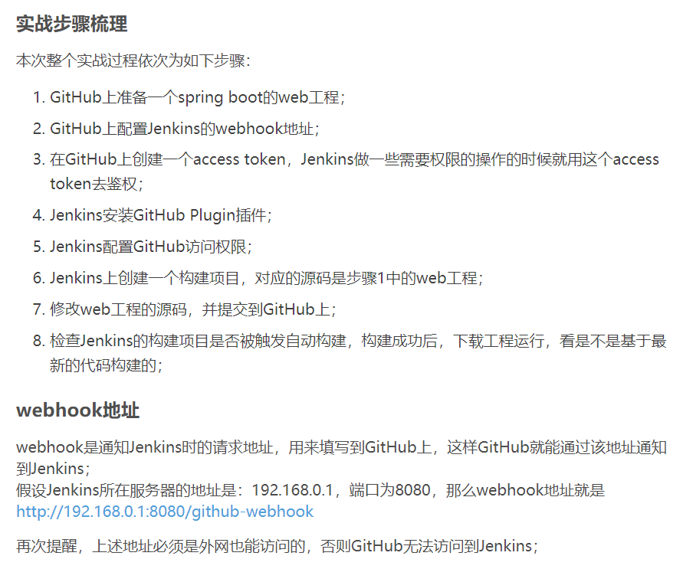
 | http://blog.csdn.net/boling_cavalry/article/details/78943061
 | https://blog.csdn.net/boling_cavalry/article/details/78943061

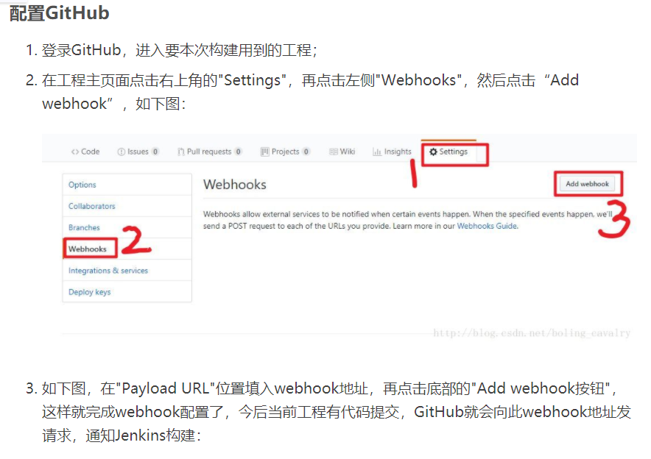

 |  | /github-webhook/

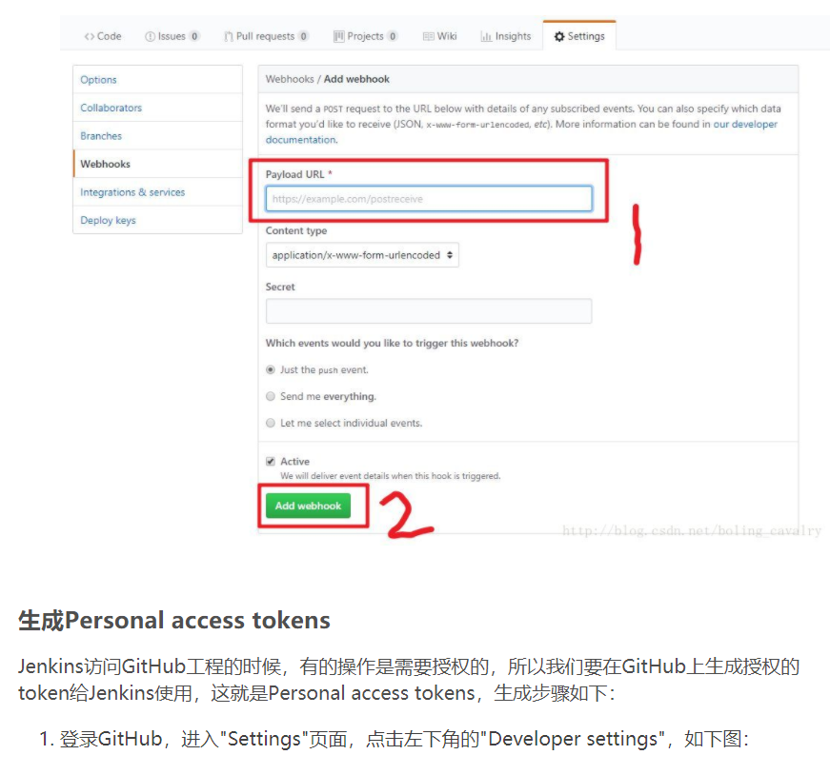

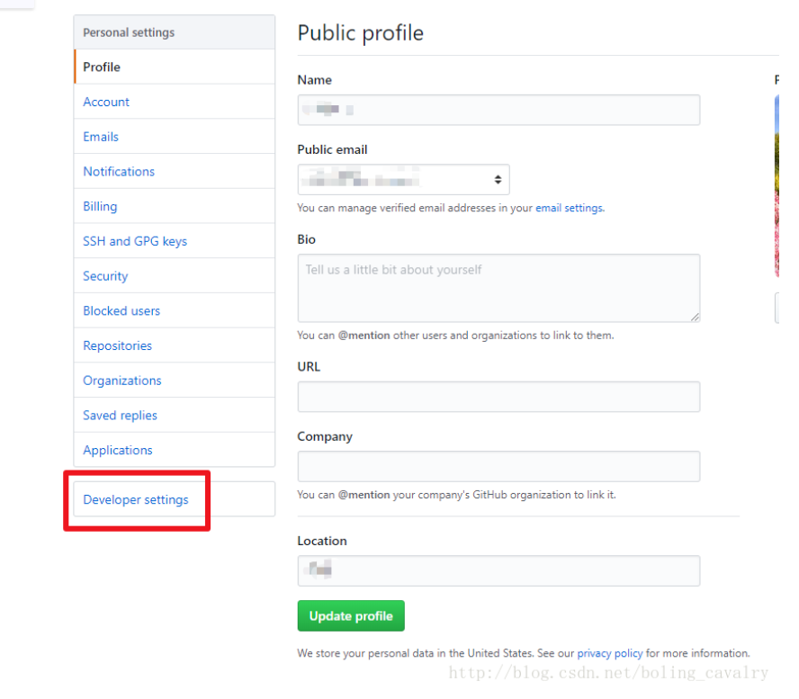

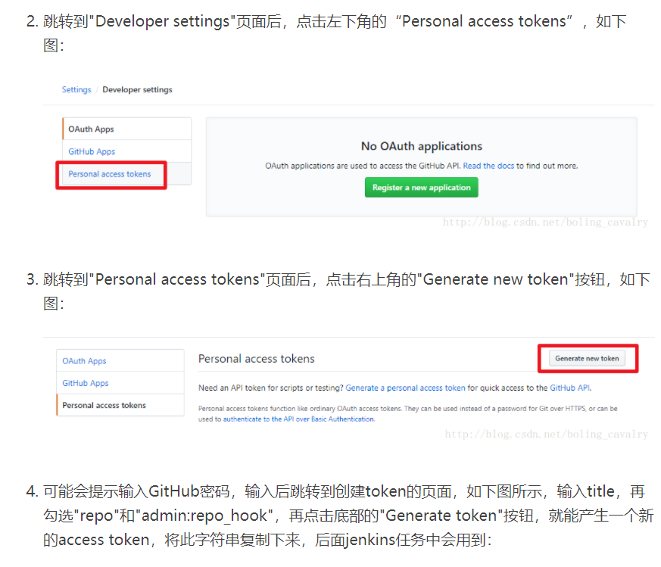

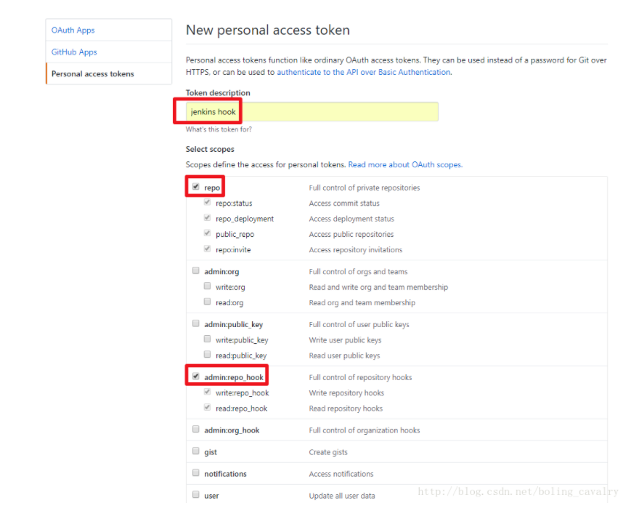

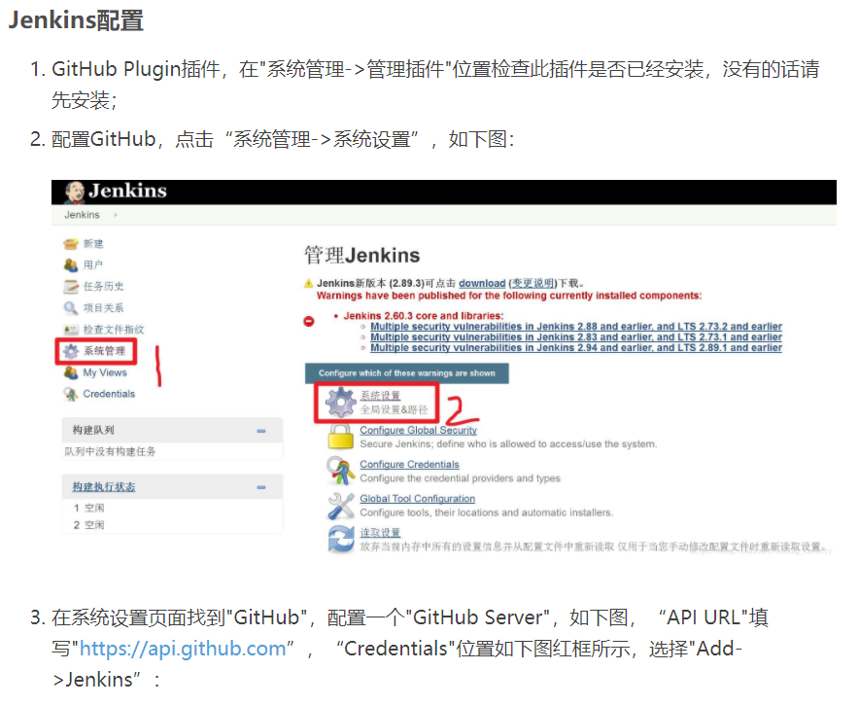

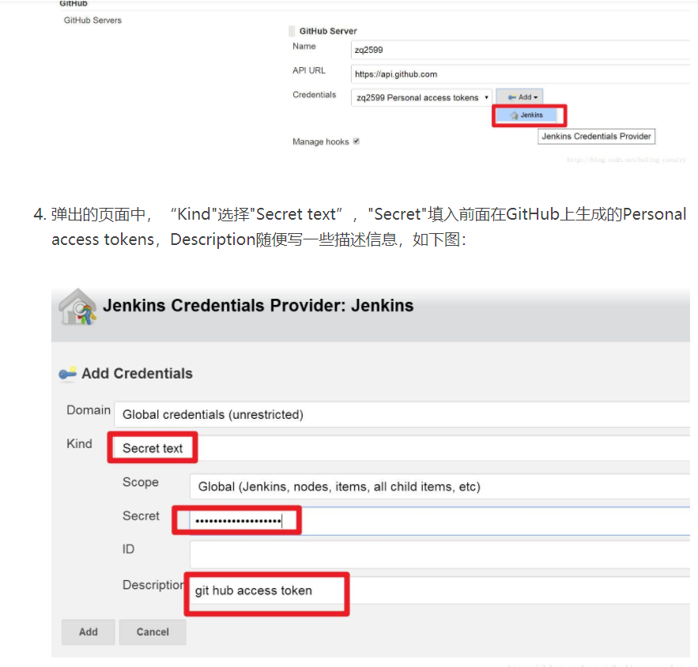

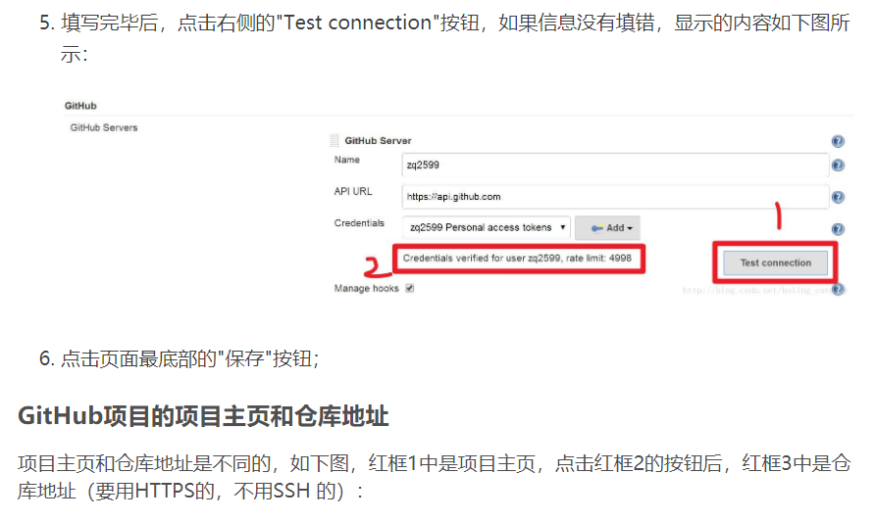

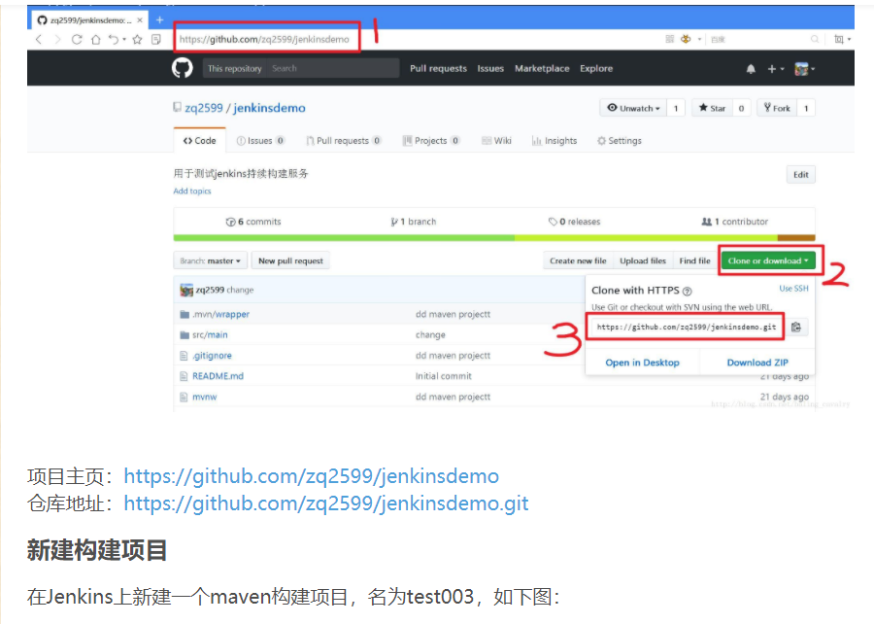

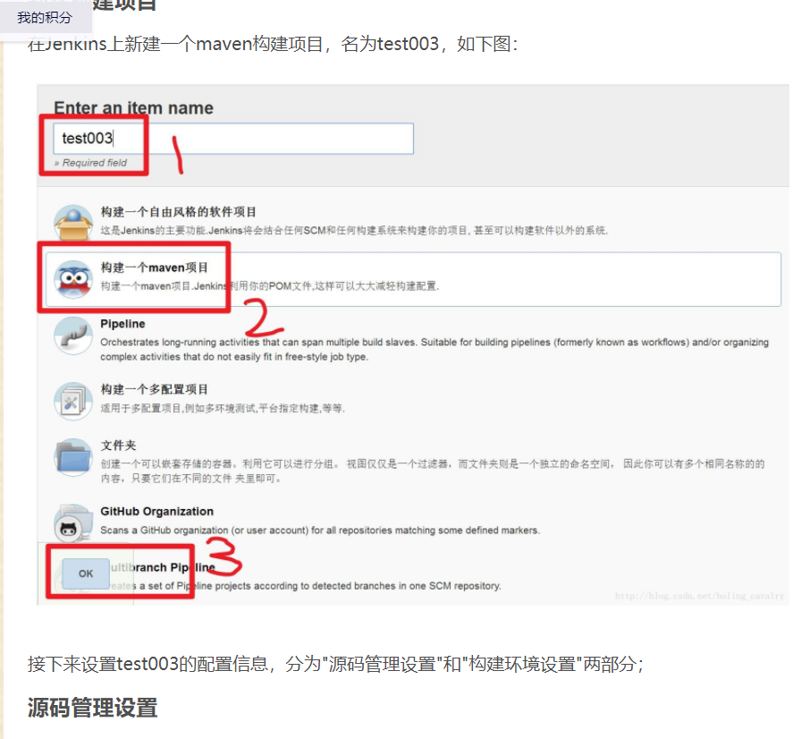

 |  | 创建一个Freestyel项目

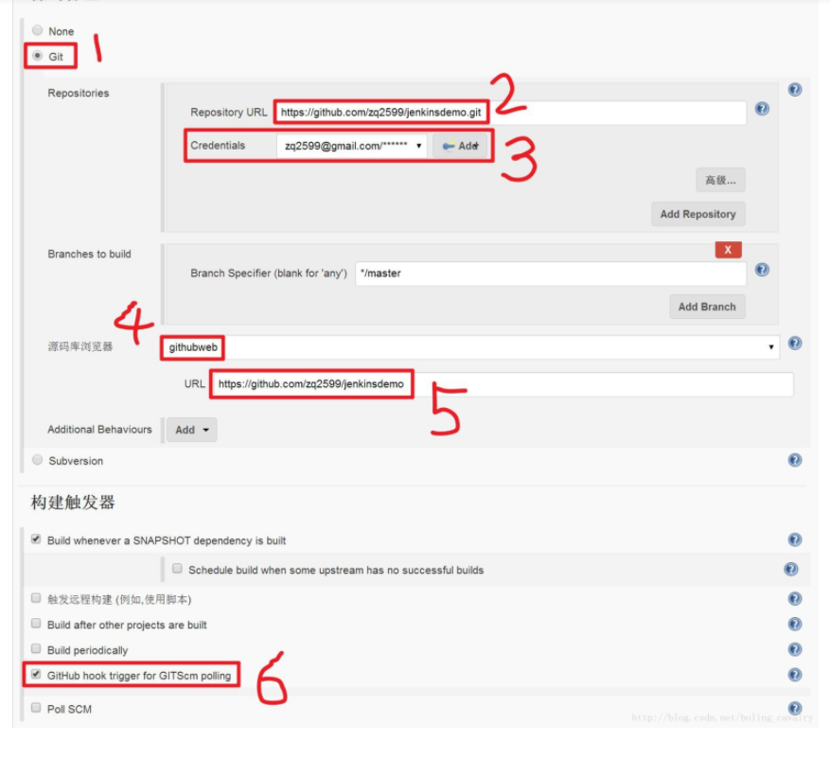

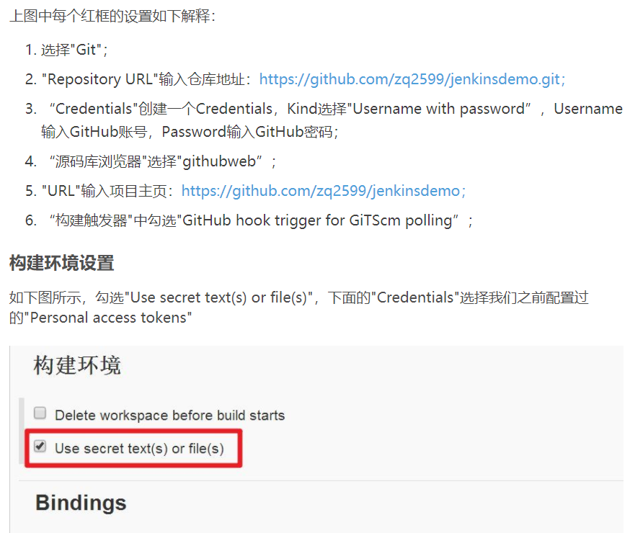

 | Freestyel项目的话，这个不需要选中

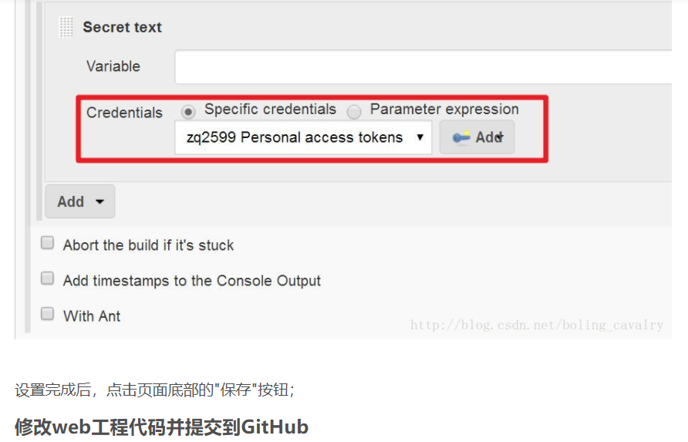

 | Freestyle的话

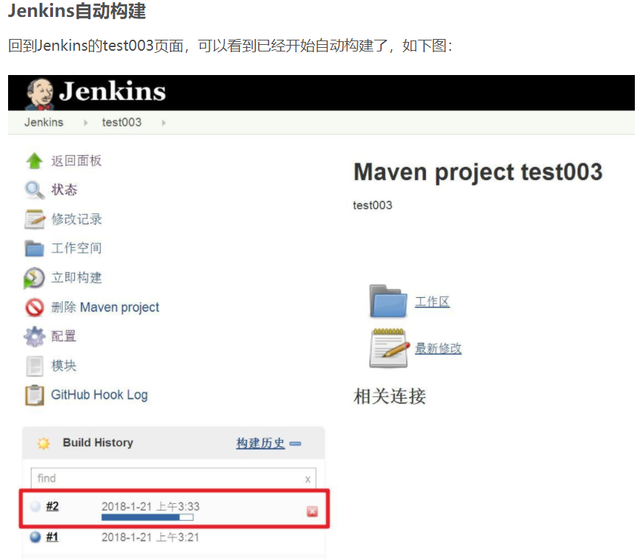

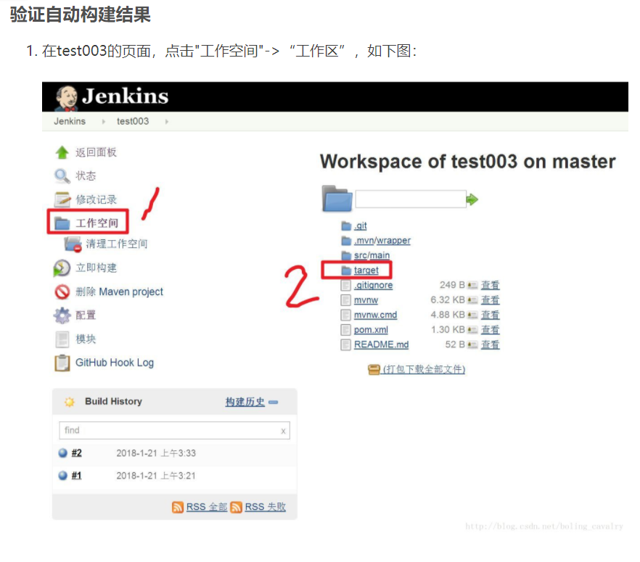

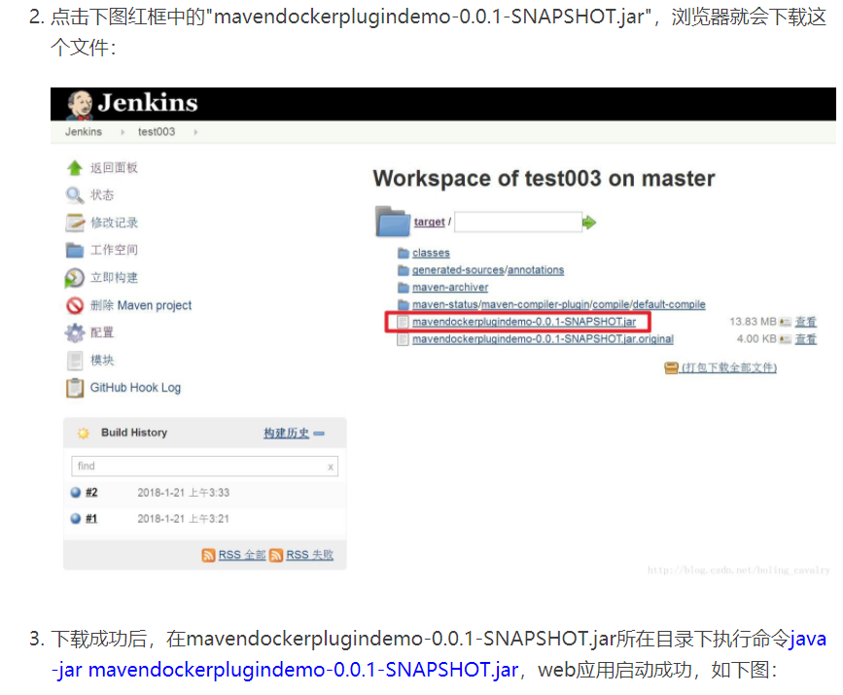

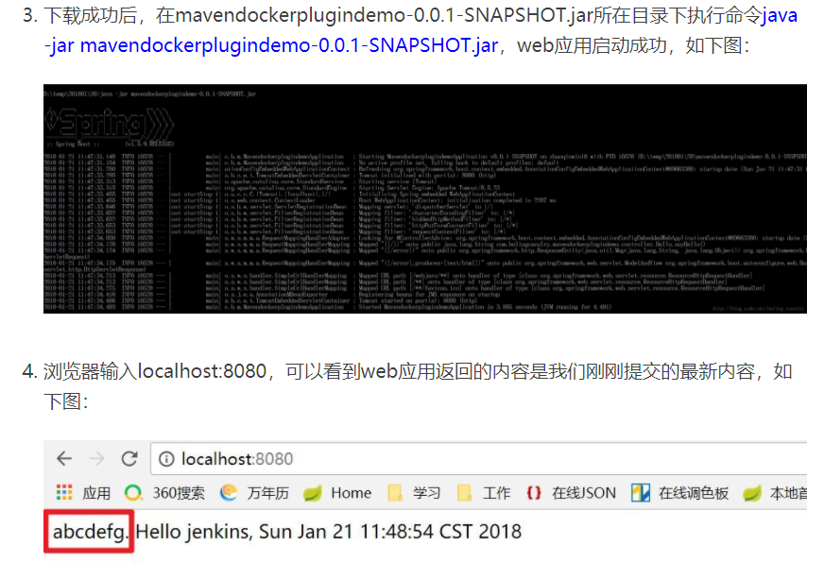

部署到远程服务器得话，需要现在Public Over SSH插件

TODO：将war自动部署到远程Tomcat服务器

自动部署
接上一个sheet

发布.war包到本地tomcat

(1)找到tomcat的tomcat_users.xml配置文件
(2)在文件中添加以下代码：(此处为tomcat的用户名密码，在jenkins配置中会用到)
 | <role rolename="manager-gui"/>
 | <role rolename="manager-script"/>
 | <role rolename="manager-jmx"/>
 | <role rolename="manager-status"/>
 | <user username="user" password="123456" roles="manager-gui,manager-script,manager-jmx,manager-status"/>

jenkins安装插件
 | 在jenkins“系统管理”的“管理插件”中安装“Deploy to container Plugin”
在项目的“构建后操作”中增加“Deploy war/ear to container”,配置如下图：
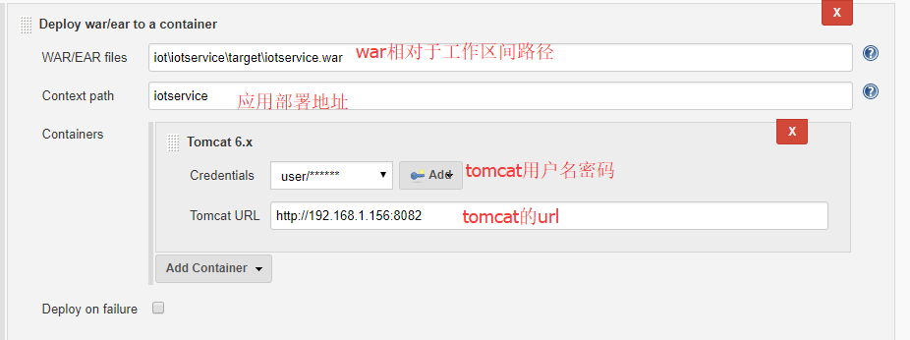

 | WAR/EAR files:相对于工作区间的想要部署的war路径,比如下图所示，所以应该是 target\WebApp4JenkinsDemo-0.0.1-SNAPSHOT.war
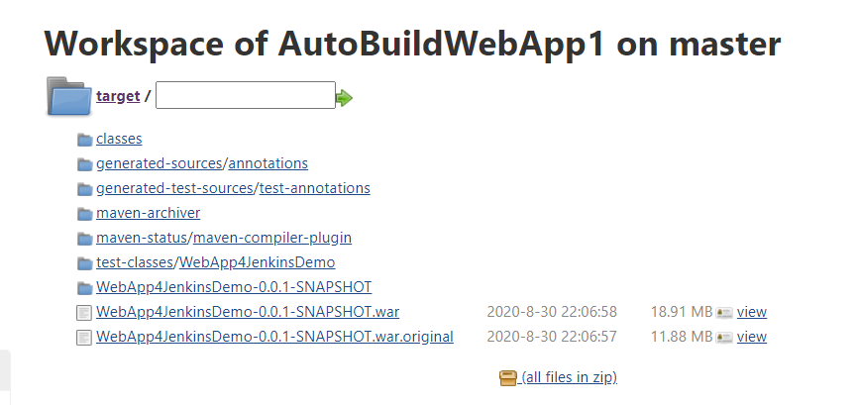

 | Context path：Tomcat发布的项目名 | WebApp4JenkinsDemo-0.0.1-SNAPSHOT

